상품제안서
하드커버 종합형 (주문제작형) | 상품코드: S05278

 |  |  |  |  |  |  | 02-713-8555 | www.synergygift.co.kr
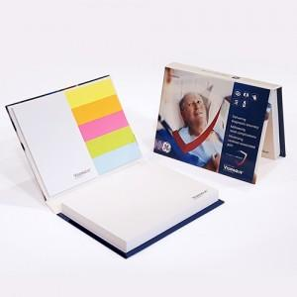

【상세/제작정보】 | 두께감있는 하드커버 표지

【인쇄/포장옵션】 | 표지풀컬러+내지 먹1도 / OPP(비닐)

【공급단가】 | 수량 | 500~ | 1,000~ | 3,000~ | 10,000~ | 20,000~
*VAT별도 | 100매 | 2,040원 | 1,530원 | 1,350원 | 1,180원 | 1,160원
 | 200매 | 2,360원 | 1,830원 | 1,640원 | 1,450원 | 1,440원

【상품 URL】 | https://www.synergygift.co.kr:443/src/goods_detail.php?gdno=5645

